Sheet1
狮驼岭伏魔
西游记狮驼岭伏魔主题游戏，连续相同技能图标判定中奖，并BOSS攻击造成伤害；
限定回合数内击败BOSS，可获得大量奖励；

规则

 | 1、图标种类：悟空普攻、悟空技能、八戒普攻、八戒技能、沙僧普攻、沙僧技能、百搭图标、特殊玩法图标，总计8种；

 | 2、每次游戏消耗押注能量值，随机获得一排总计7个图标；

 | 3、一排图标中，六个角色图标，任意有三个相同的图标时（百搭图标参与判定），判定为中奖，按赔付表结算奖励；

 | 4、一排图标中，百搭图标可参与所有中奖组合的判定；

 | 5、一排图标全部是百搭图标时，或者只有百搭图标及特殊玩法图标时，百搭图标按最高奖励的图标匹配方案进行奖励结算；

 | 6、一排图标判定有基础图标中奖之后，相关图标消除，按权重随机产生新图标补充空位，形成新的一排图标，继续进行中奖判定，直至无中奖为止；

 | 7、一排图标判定无中奖之后，根据特殊玩法图标的个数判定是否触发免费游戏；

 | 8、3个特殊图标触发7次免费游戏，4个触发8次免费游戏，5个触发10次免费游戏，6个触发12次免费游戏，7个触发14次免费游戏；

 | 9、免费游戏中，所有基础中奖奖励翻3倍；

 | 10、每次图标中奖，对应角色对BOSS进行一次攻击，造成伤害按配置规则；

 | 11、限定99回合内，玩家击败BOSS，可获得转盘抽奖机会；

 | 12、转盘抽奖，有几率获得指令数量金币奖励，或者一定比例的奖池金额；

 | 13、设定超级奖池、大奖池、小奖池，初始金额及每次游戏增加金额比例按配置；

基本配置

图标表 |  |  |  |  |  |  |  |  | 回合消耗
 |  |  |  |  |  |  |  |  |  |  |  |  | 攻击伤害 = 奖励倍数 * 基础攻击系数
 | 图标编号 | 图标名称 | *3中奖 | *4中奖 | *5中奖 | *6中奖 | *7中奖 |  |  | 编号 | 回合消耗(押注) | BOSS血量 | 基础攻击系数 | 挑战奖励金币 | 攻击数值随机波动
 | 1 | 沙僧普攻 | 0.1 | 0.5 | 2 | 10 | 50 |  |  | 1 | 50 | 5000 | 50 | 1000 | [95,105]
 | 2 | 沙僧技能 | 0.2 | 1 | 5 | 20 | 100 |  |  | 2 | 100 | 10000 | 100 | 2000 | [95,105]
 | 3 | 猪八戒普攻 | 0.1 | 1 | 5 | 20 | 100 |  |  | 3 | 200 | 20000 | 200 | 4000 | [95,105]
 | 4 | 猪八戒技能 | 0.2 | 2 | 10 | 50 | 200 |  |  | 4 | 500 | 50000 | 500 | 10000 | [95,105]
 | 5 | 孙悟空普攻 | 0.2 | 2 | 10 | 50 | 200 |  |  | 5 | 1000 | 100000 | 1000 | 20000 | [95,105]
 | 6 | 孙悟空技能 | 0.4 | 5 | 20 | 100 | 500

图标权重表

 | 普通转图标权重 |  |  |  |  | 免费转图标权重
 | 图标编号 | 图标名称 | 随机权重 |  |  | 图标编号 | 图标名称 | 随机权重
 | 1 | 沙僧普攻 | 1000 |  |  | 1 | 沙僧普攻 | 1000
 | 2 | 沙僧技能 | 1000 |  |  | 2 | 沙僧技能 | 1000
 | 3 | 猪八戒普攻 | 800 |  |  | 3 | 猪八戒普攻 | 800
 | 4 | 猪八戒技能 | 800 |  |  | 4 | 猪八戒技能 | 800
 | 5 | 孙悟空普攻 | 500 |  |  | 5 | 孙悟空普攻 | 500
 | 6 | 孙悟空技能 | 500 |  |  | 6 | 孙悟空技能 | 500
 | 7 | 百搭 | 100 |  |  | 7 | 百搭 | 100 | 挑战胜利抽奖
 | 8 | 特殊玩法 | 200 |  |  | 8 | 特殊玩法 | 0
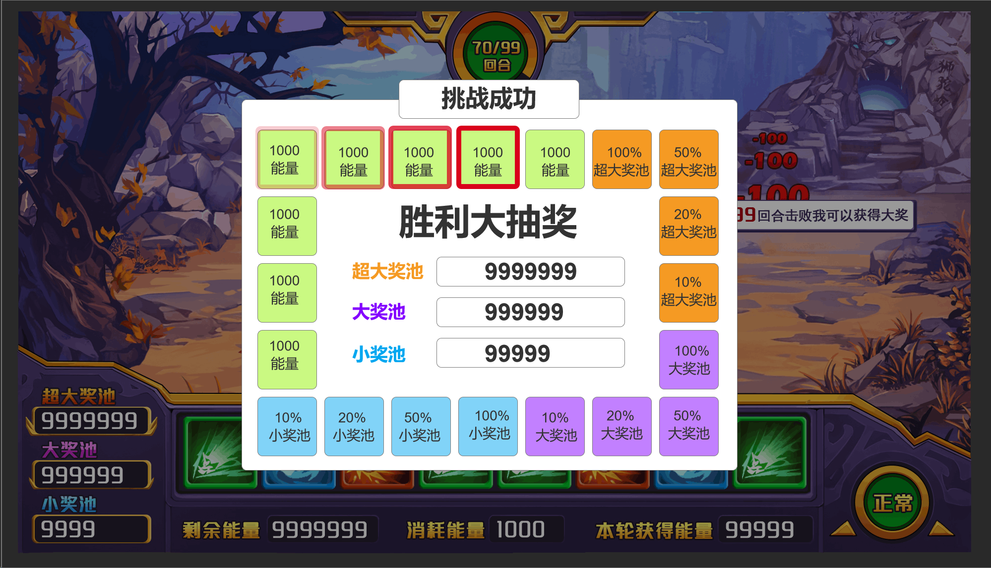
 |  |  |  |  |  |  |  |  |  | 奖励编号 | 奖励 | 权重
 |  |  |  |  |  |  |  |  |  | 1 | 超级奖池*100% | 100
 |  |  |  |  |  |  |  |  |  | 2 | 超级奖池*50% | 200
 |  |  |  |  |  |  |  |  |  | 3 | 超级奖池*20% | 300
 |  |  |  |  |  |  |  |  |  | 4 | 超级奖池*10% | 400
 |  |  |  |  |  |  |  |  |  | 5 | 大奖池*100% | 500
 |  |  |  |  |  |  |  |  |  | 6 | 大奖池*50% | 600
奖池配置 |  |  |  |  |  |  |  |  |  | 7 | 大奖池*20% | 700
 |  |  |  |  |  |  |  |  |  | 8 | 大奖池*10% | 800
 | 奖池编号 | 奖池名称 | 对应押注的奖池基础值 | 每次增加占投入比例 |  |  |  |  |  | 9 | 小奖池*100% | 700
 | 1 | 超级奖池 | [1000,2000,4000,10000,20000] | 0.01 |  |  |  |  |  | 10 | 小奖池*50% | 800
 | 2 | 大奖池 | [500,1000,2000,5000,10000] | 0.01 |  |  |  |  |  | 11 | 小奖池*20% | 900
 | 3 | 小奖池 | [200,400,800,2000,4000] | 0.01 |  |  |  |  |  | 12 | 小奖池*10% | 1000
 |  |  |  |  |  |  |  |  |  | 13 | 能量*1000 | 2000
 |  |  |  |  |  |  |  |  |  | 14 | 能量*800 | 3000
 |  |  |  |  |  |  |  |  |  | 15 | 能量*500 | 5000
 |  |  |  |  |  |  |  |  |  | 16 | 能量*500 | 5000
 |  |  |  |  |  |  |  |  |  | 17 | 能量*200 | 10000
 |  |  |  |  |  |  |  |  |  | 18 | 能量*200 | 10000
 |  |  |  |  |  |  |  |  |  | 19 | 能量*100 | 30000
 |  |  |  |  |  |  |  |  |  | 20 | 能量*100 | 30000

界面

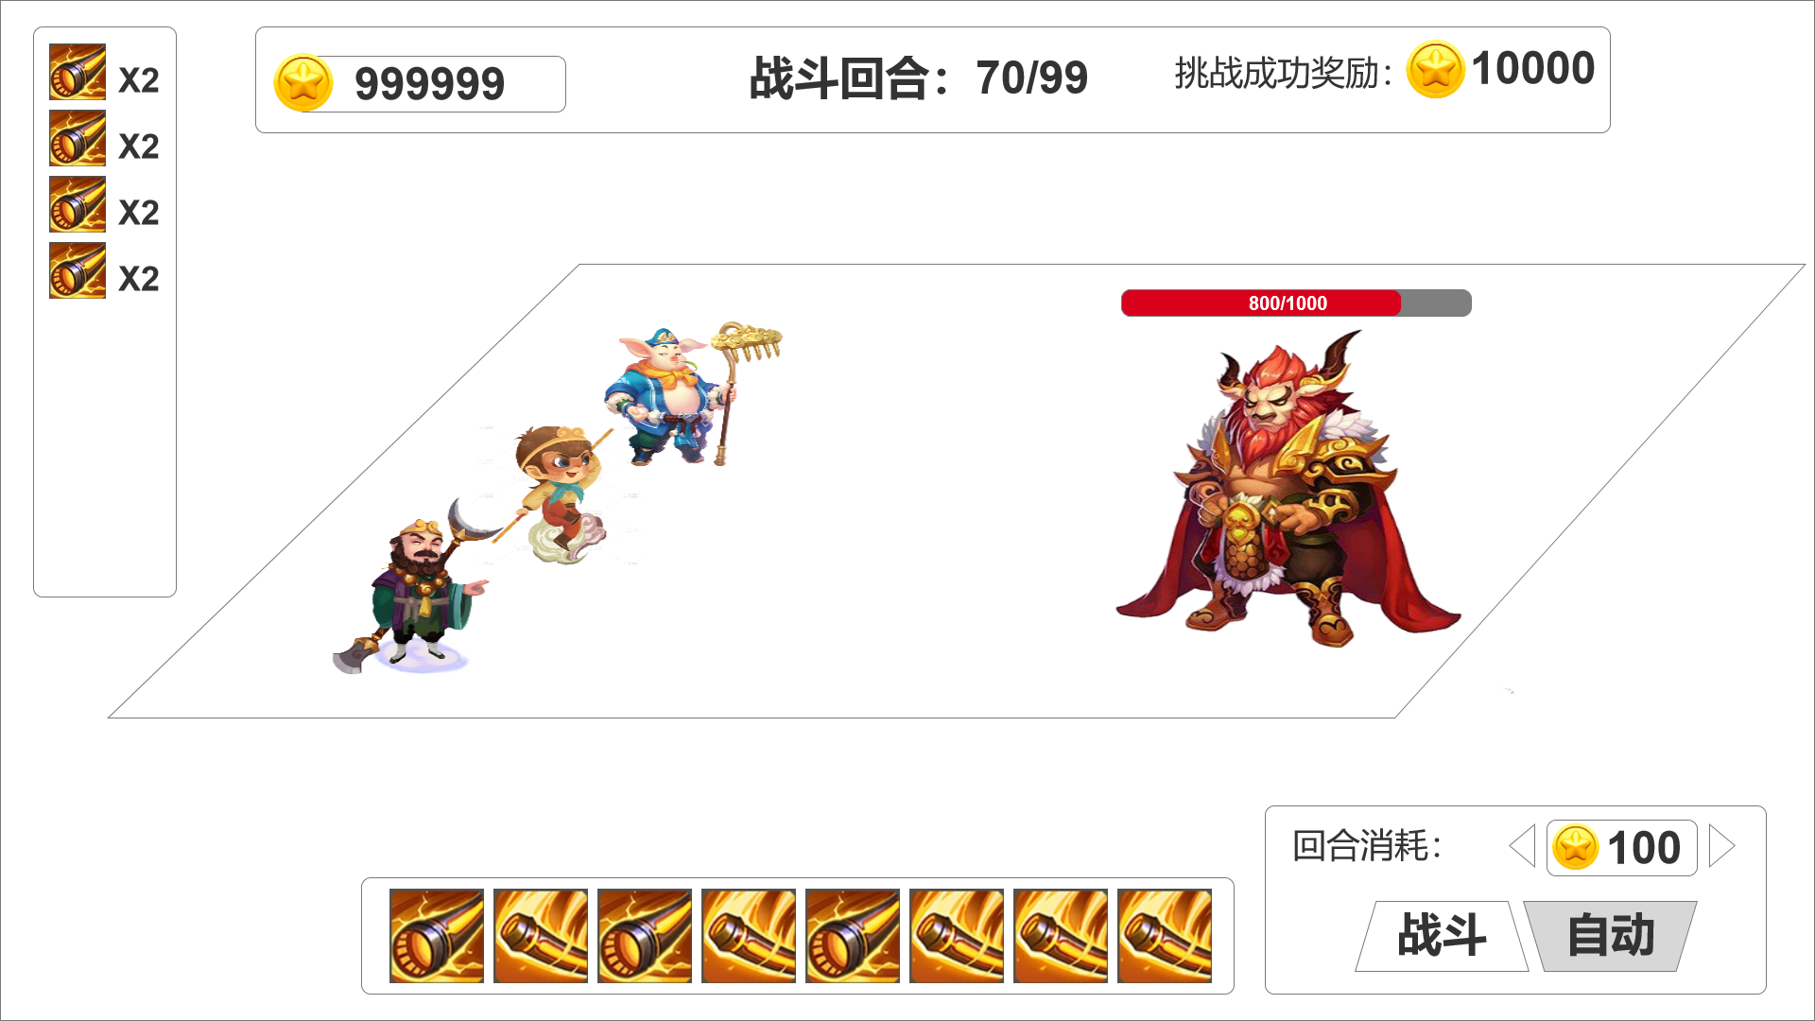
待机状态
 |  |  |  |  |  |  |  |  | 主场景
 |  |  |  |  |  |  |  |  |  | 狮驼岭战斗场景，要求风格为街机游戏风，略偏卡通，角色站位合理，战斗技能动画及战斗过程动画展示空间合适；
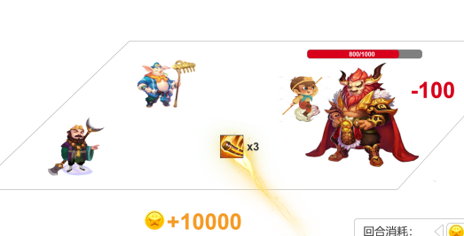

 |  |  |  |  |  |  |  |  | 回合消耗

 |  |  |  |  |  |  |  |  |  | 每回合基础消耗游戏币，点击左右调整金额；
 |  |  |  |  |  |  |  |  |  | 【战斗】按键，分“可点击”状态和“不可点击”状态，点击1次进行一回合游戏；
 |  |  |  |  |  |  |  |  |  | 【自动】按键，分“点击开启”状态和“点击关闭”状态，点击1次开启自动战斗，【战斗】按键切换为“不可点击”；再次点击关闭自动战斗，【战斗】按键切换为“可点击”；

 |  |  |  |  |  |  |  |  | 随机图标行

 |  |  |  |  |  |  |  |  |  | 每回合初始化，随机产生1排7个技能图标，连续相同的2个图标可中奖消除；

中奖消除
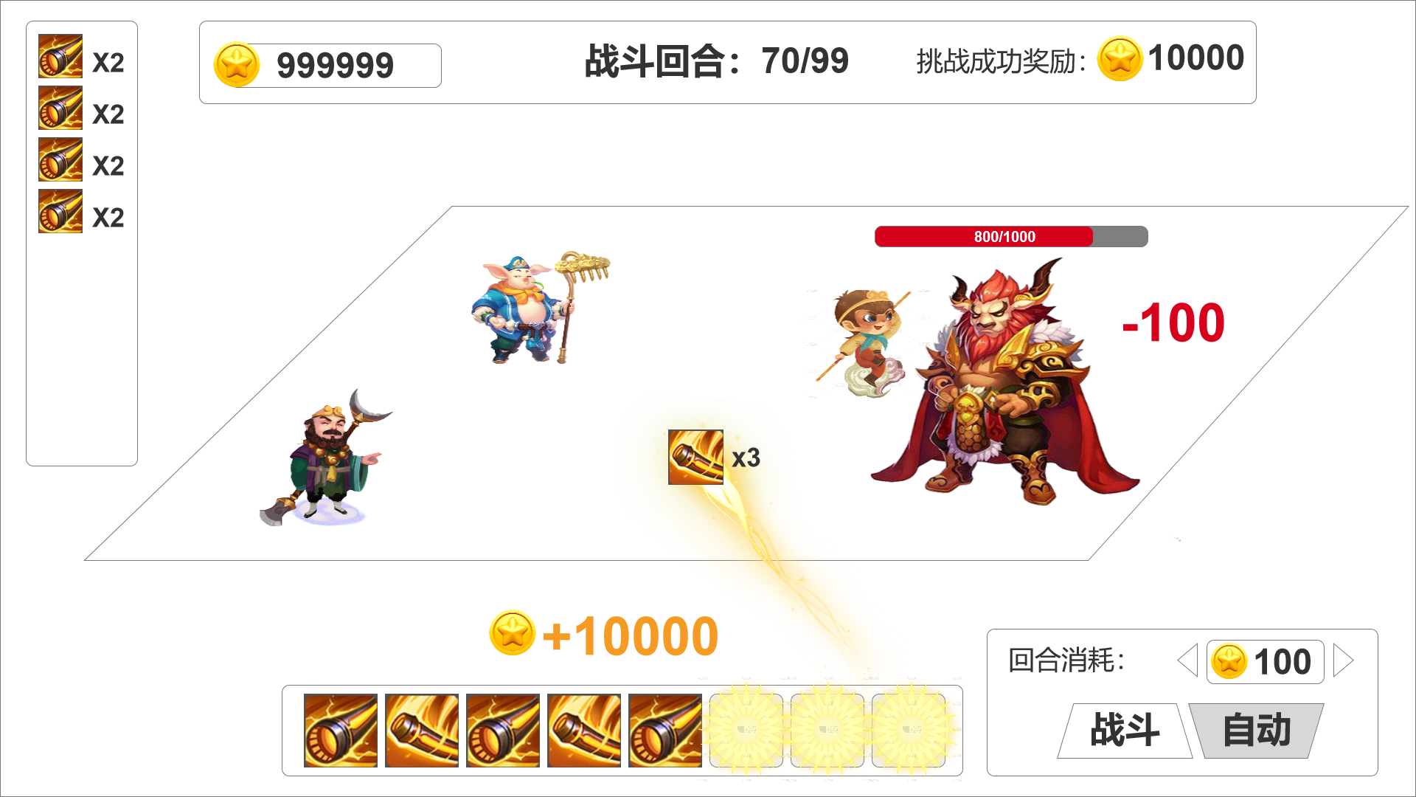
 |  |  |  |  |  |  |  |  | 中奖图标展示
 |  |  |  |  |  |  |  |  |  |  |  | 随机图标行有图标判定中奖消除后，中奖图标组合按格式飘香中奖图标展示区域中上方显示，之前的中奖图标顺势向下挪动空间；
 |  |  |  |  |  |  |  |  |  |  |  | 从上至下显示本回合内中奖图标组合，图标及数量；

 |  |  |  |  |  |  |  |  | 攻击动画

 |  |  |  |  |  |  |  |  |  |  |  | 显示对应图标角色对应的攻击动画

 |  |  |  |  |  |  |  |  | 余额及回合进度

 |  |  |  |  |  |  |  |  |  |  |  | 显示当前游戏币余额、前战斗回合、挑战成功奖励；

图标补充
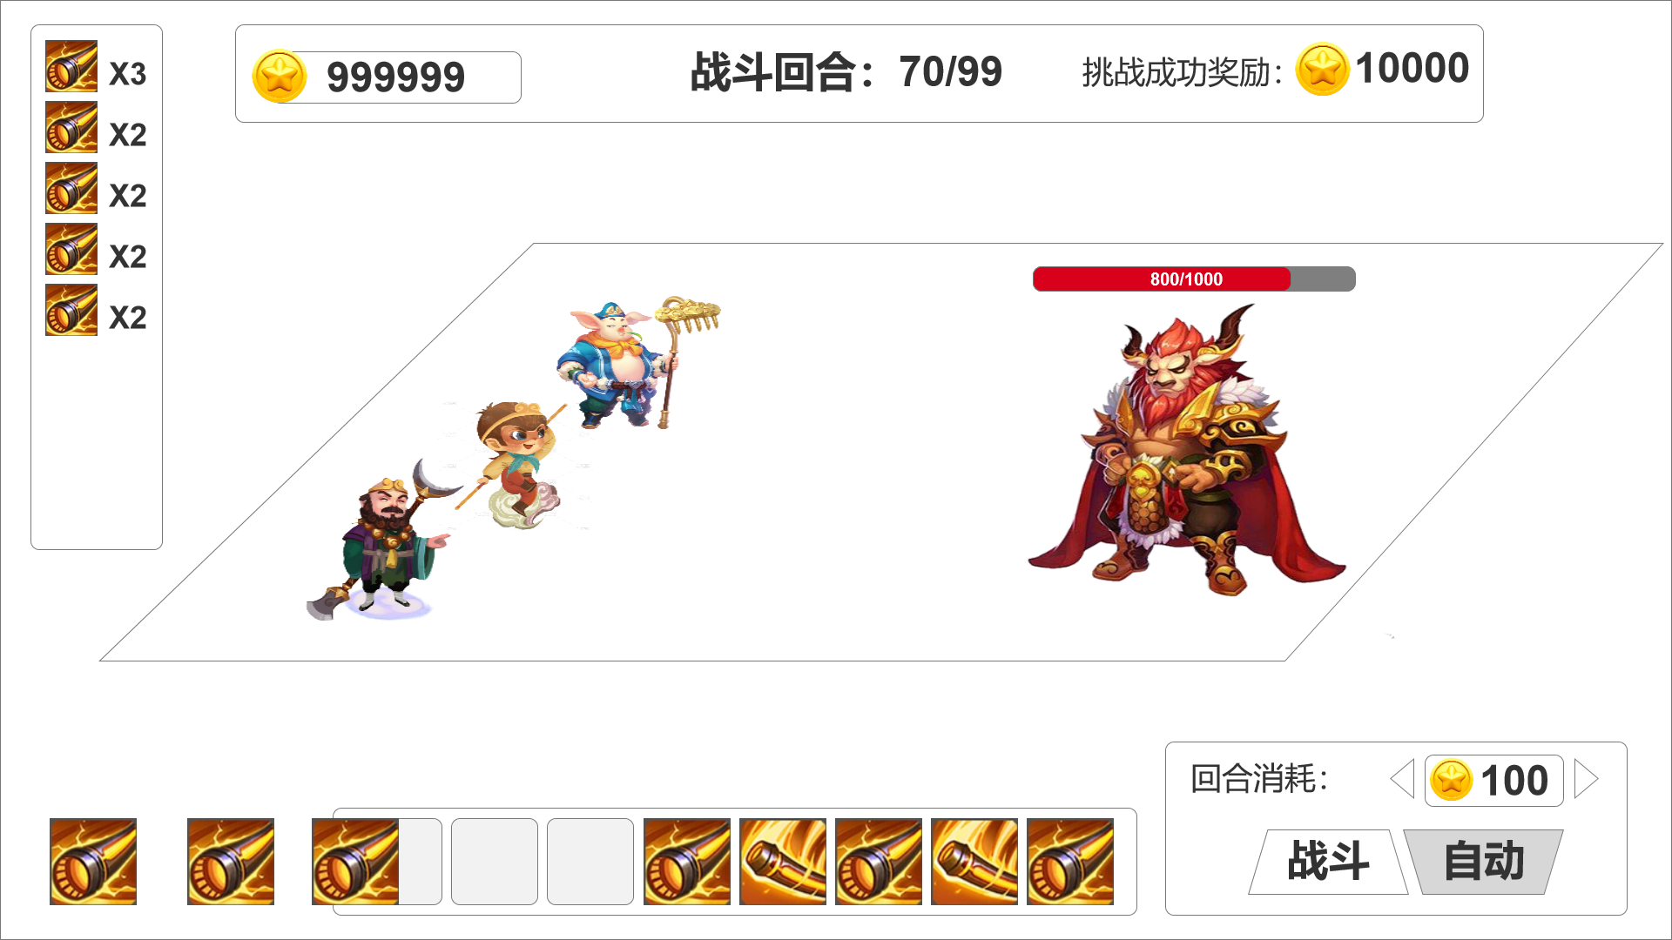
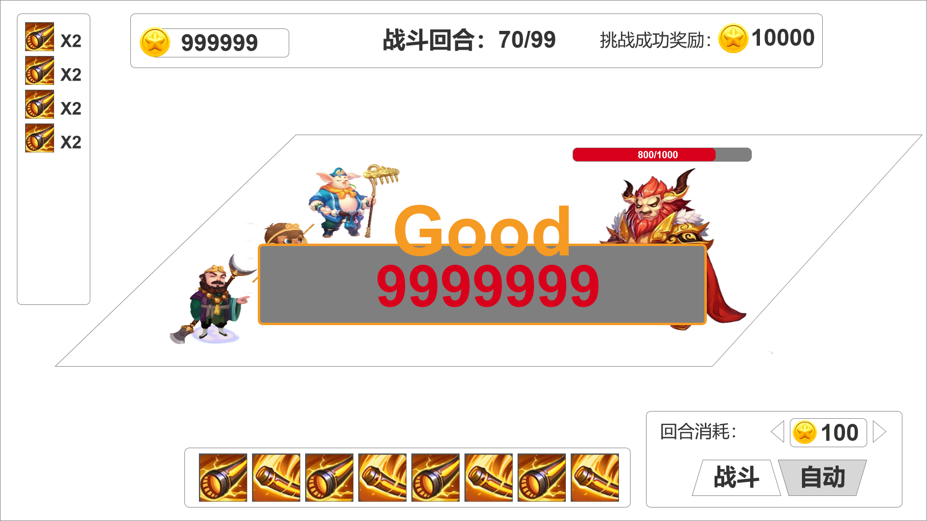

图标消除后，右对齐，补充新图标 |  |  |  |  |  |  |  |  |  | 回合结算，汇总奖励倍数弹大奖动画弹窗（不同中奖倍数从低到高对应：good、amazing、Excellent、unbelievable、Legendary）

挑战结算
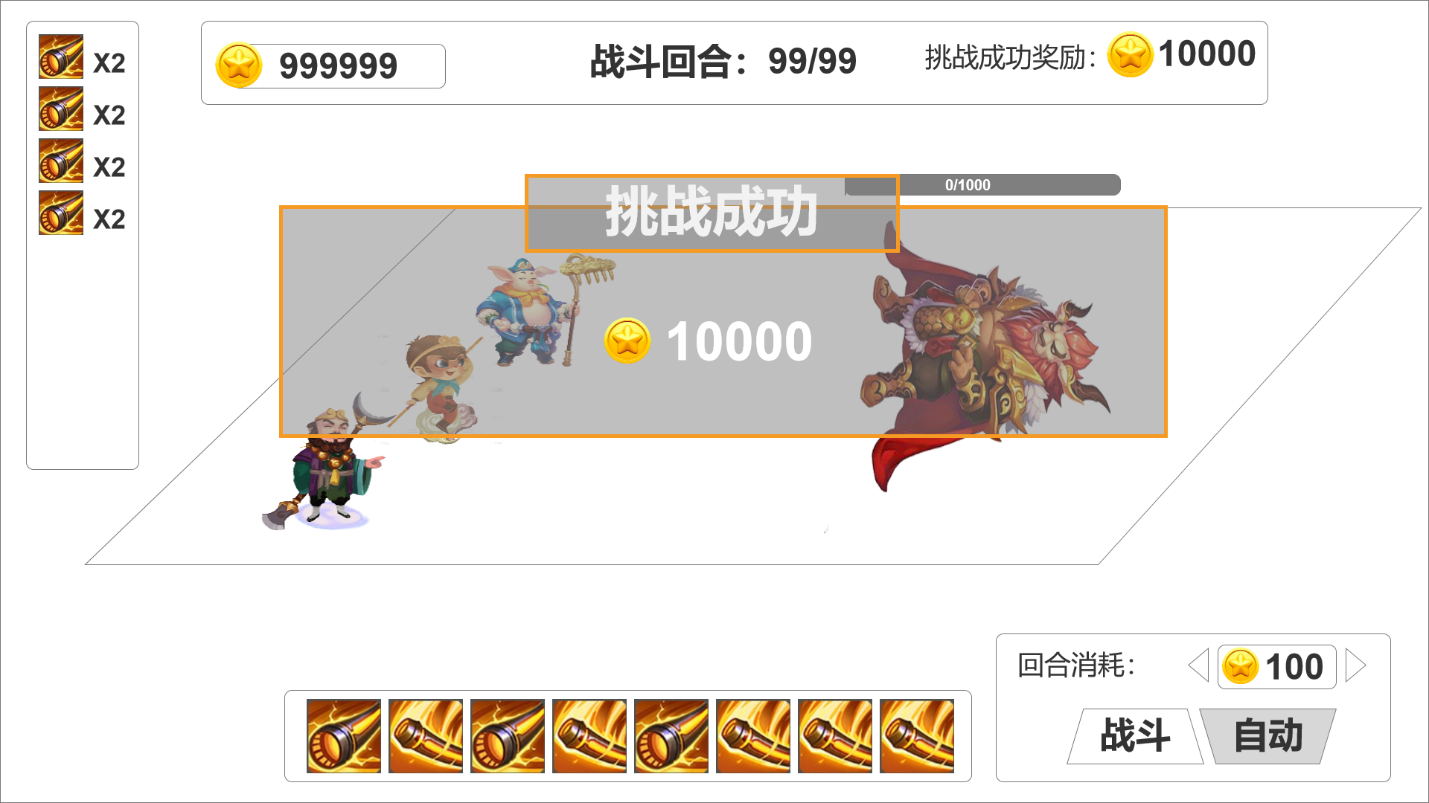
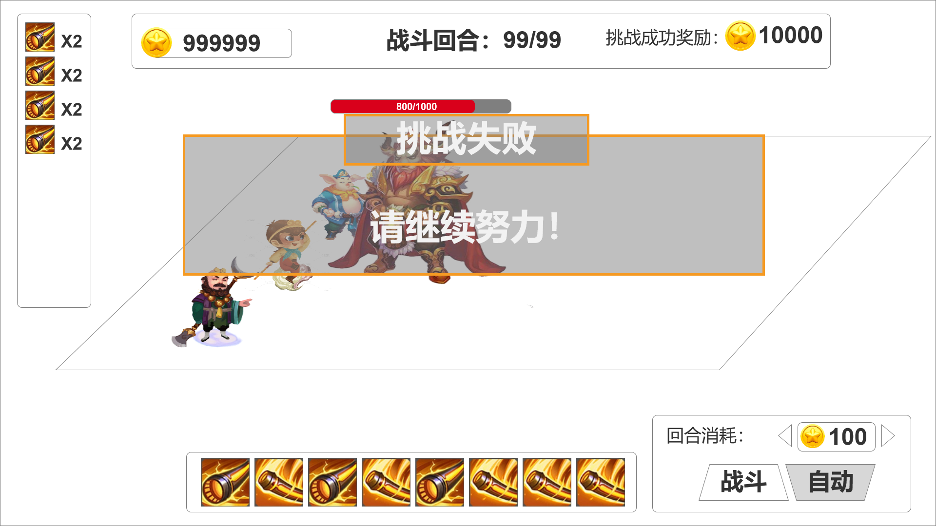

挑战成功，BOSS播放倒地动画，弹窗展示并结算挑战成功奖励；
 |  |  |  |  |  |  |  |  |  | 挑战失败，取经团播放倒地动画，弹窗展示挑战结果；

